Личный кабинет
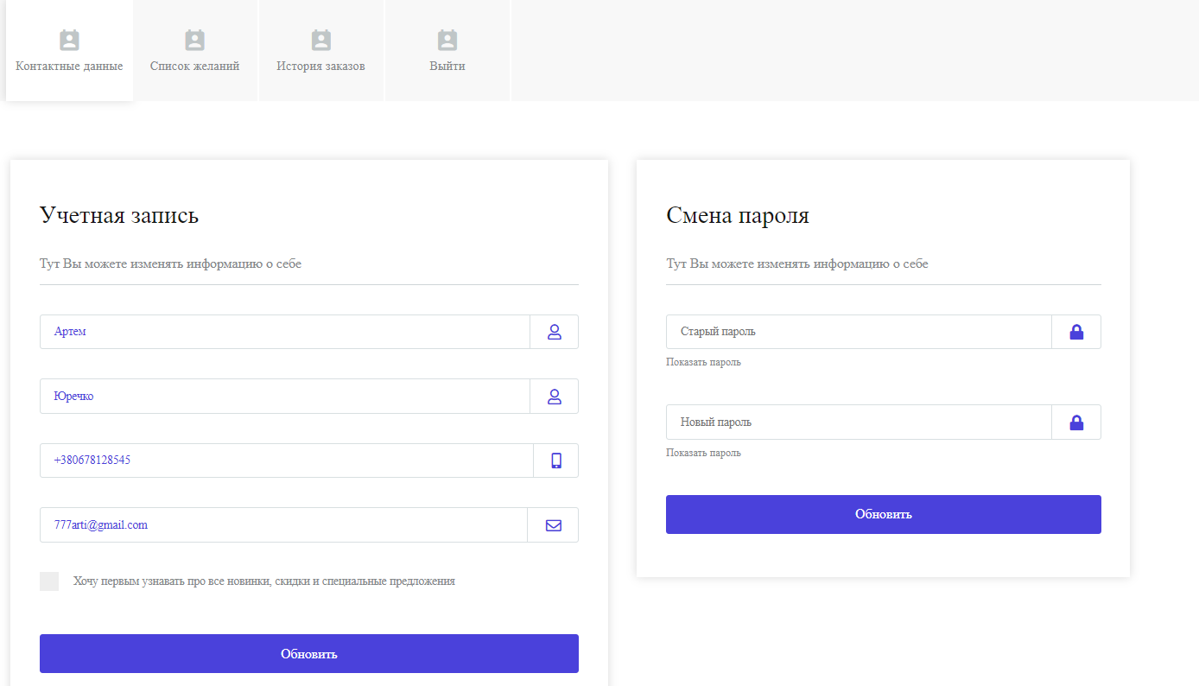

Регистрация-Вход
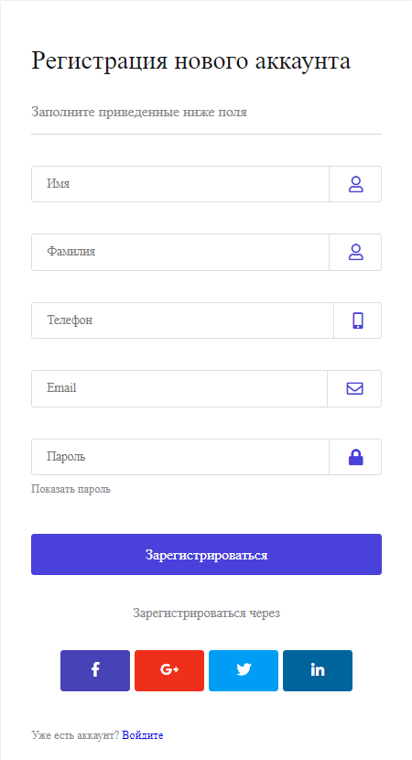
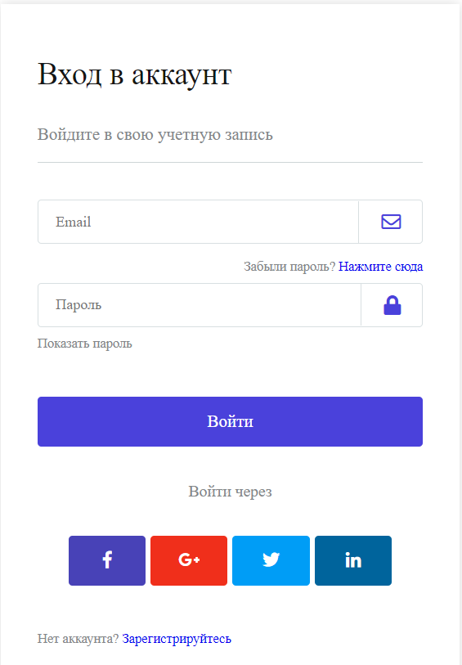

Корзина
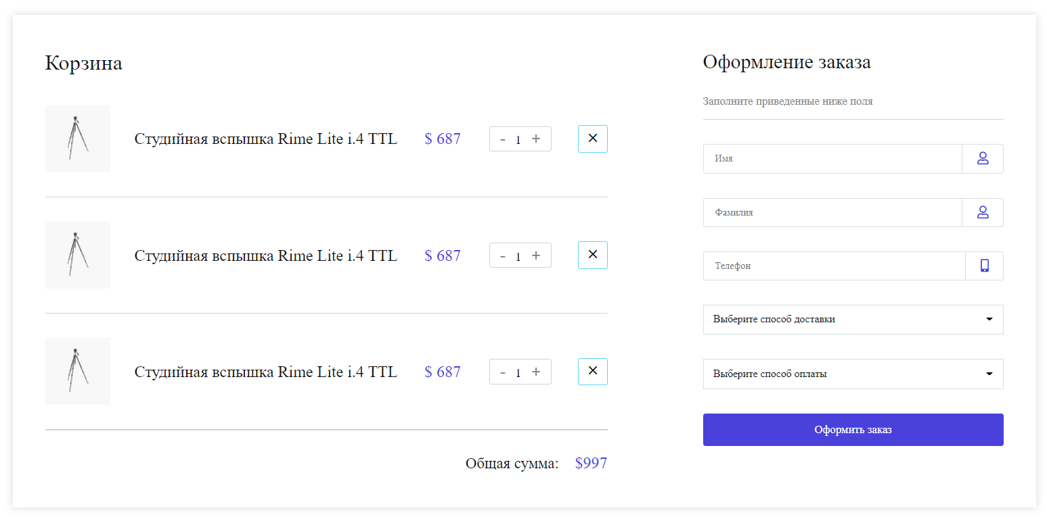

 | Товар | Количество | Цена | Сумма |  | ФИО получателя
1 | Микрофон | 1 | 45.55 | 45.55 | грн | Телефон
2 | Фильтр | 2 | 177 | 354 | грн | Имэйл
3 | Стабилизатор | 1 | 345 | 345 | грн | Адрес доставки
 |  |  |  |  |  | Примечания
 | Всего к оплате: |  |  | 744.55 | грн

 | Способ доставки: | Курьером по Киеву
 |  | Самовывоз
 |  | Новая почта
 |  | Интайм
 |  | ….

 | Форма оплаты: | Наличная
 |  | Безналичная
 |  | Оплата частями

 | Подключить сервис онлайн оплаты

 |  | Оплатить/ Оформить заказ

